Habib Hoca
Numune Adı | TAS(mmol/L) | TOS (µmol/L) | OSI | CAT (U/L)
Kontrol-1 | 0.91 | 0.13 | 0.014 | 63.09 | Kullanılan cihaz: Mindray marka BS300 model tam otomatik biyokimya cihazı
Kontrol-2 | 1.37 | 3.74 | 0.273 | 83.71 | TAS: Total Antıoxıdant Status
Kontrol-3 | 1.32 | 38.64 | 2.927 | 128.91 | TOS: Total Oxıdant Status
Kontrol-4 | 1.27 | 26.77 | 2.108 | 82.82 | OSI: Oxıdatıve Stress Index
Kontrol-5 | 1.16 | 19.2 | 1.655 | 71.12 | CAT: Catalase
Kontrol-6 | 1.27 | 14.94 | 1.176 | 66.28
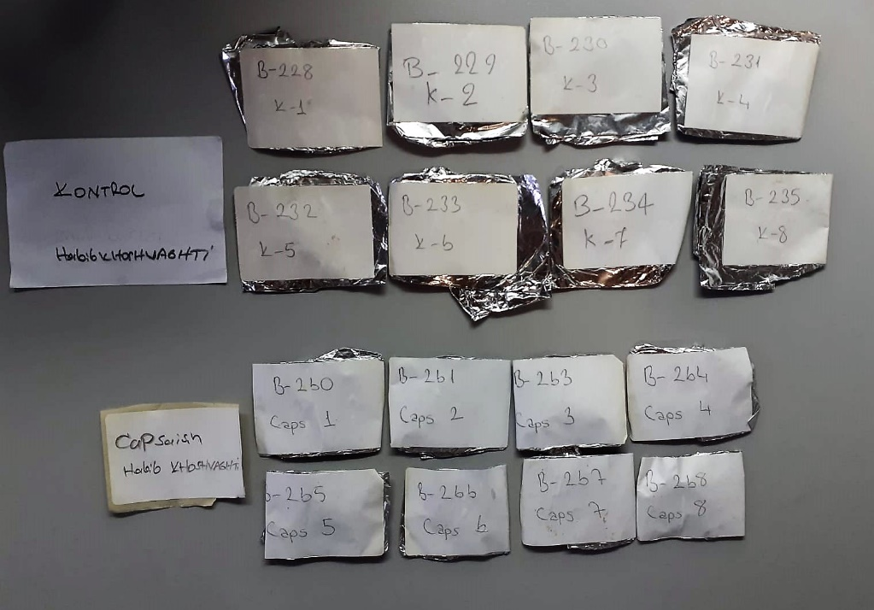
Kontrol-7 | 1.46 | 2.64 | 0.181 | 108.6
Kontrol-8 | 1.29 | 37.03 | 2.871 | 124.5
Ülser-1 | 0.61 | 8.34 | 1.367 | 124.3
Ülser-2 | 0.9 | 0.66 | 0.073 | 235.7
Ülser-3 | 1.07 | 8.68 | 0.811 | 91.99
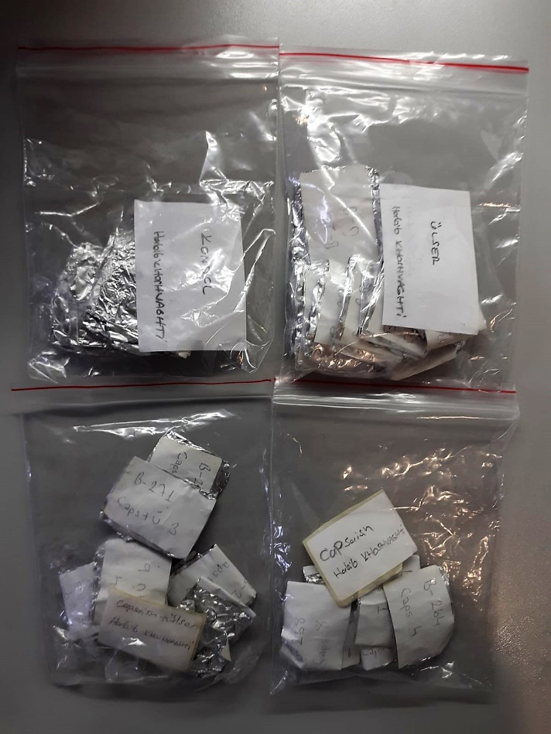
Ülser-4 | 0.96 | 22.23 | 2.316 | 136.2
Ülser-5 | 1.05 | 29.02 | 2.764 | 108.5
Ülser-6 | 1.26 | 34.9 | 2.770 | 87.55
Ülser-7 | 0.97 | 13.79 | 1.422 | 80.95
Ülser-8 | 1.04 | 3.18 | 0.306 | 71.54
Capsaisin-1 | 1.3 | 21.73 | 1.672 | 126.6
Capsaisin-2 | 1.21 | 26.87 | 2.221 | 86.84
Capsaisin-3 | 1.04 | 35.48 | 3.412 | 101.9
Capsaisin-4 | 1.14 | 20.83 | 1.827 | 110.3
Capsaisin-5 | 1.27 | 34.72 | 2.734 | 128.01
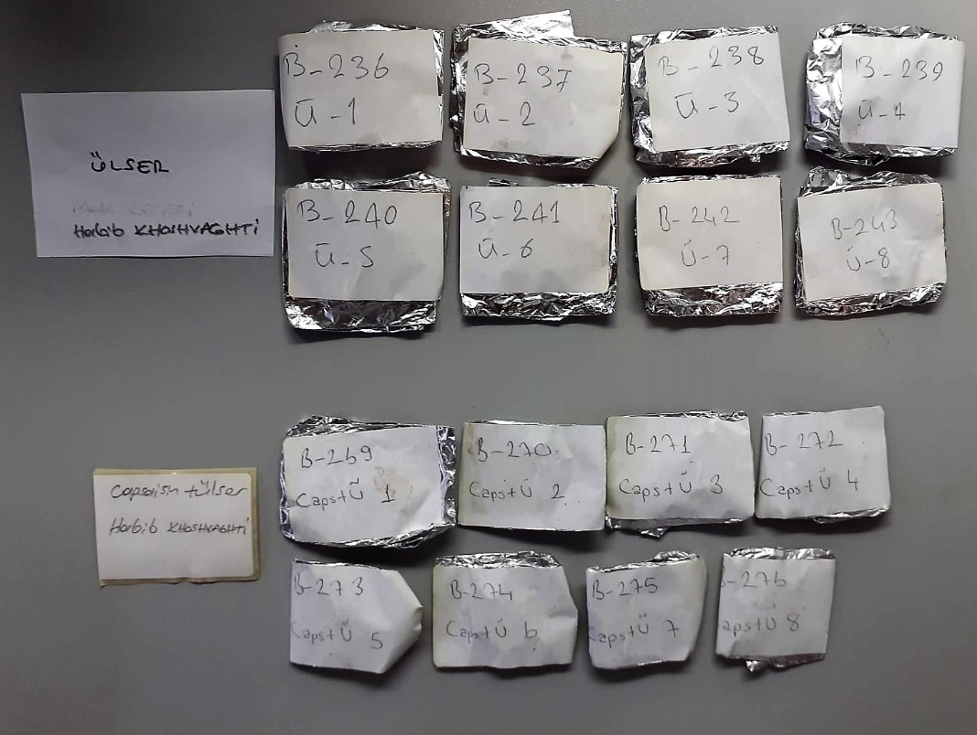
Capsaisin-6 | 1.27 | 33.23 | 2.617 | 89.25
Capsaisin-7 | 1.39 | 33.32 | 2.397 | 98.82
Capsaisin-8 | 1.1 | 10.45 | 0.950 | 118.2
Capsaisin+ Ülser-1 | 1.9 | 37.84 | 1.992 | 120.1
Capsaisin+ Ülser-2 | 0.64 | 19.41 | 3.033 | 80.18
Capsaisin+ Ülser-3 | 1.03 | 33.86 | 3.287 | 102.3
Capsaisin+ Ülser-4 | 1.15 | 20.33 | 1.768 | 161.6
Capsaisin+ Ülser-5 | 0.97 | 14.31 | 1.475 | 116.3
Capsaisin+ Ülser-6 | 0.82 | 10.4 | 1.268 | 80.17
Capsaisin+ Ülser-7 | 0.23 | 3.81 | 1.657 | 76.05
Capsaisin+ Ülser-8 | 0.82 | 30.71 | 3.745 | 70.87

NOT: Dokular 1/9 oranında( 0,1 gr doku: 0,9ml 50 mmol. lık pH:7.40 fosfat tamponu) fosfat tamponu ile homojenize edildikten sonra 7000 rpm + 4' de 5 dk santrifüj edildi.

Mete Hoca
Numune Adı | SOD (U/ml) | MPO (U/L)
Kontrol-1 | 205.3 | 17.61 | MPO: Myeloperoxidase
Kontrol-2 | 176.2 | 24.53 | MDA: Malondialdehit
Kontrol-3 | 208.9 | 30.32 | SOD: Super Oxıde Dismutase
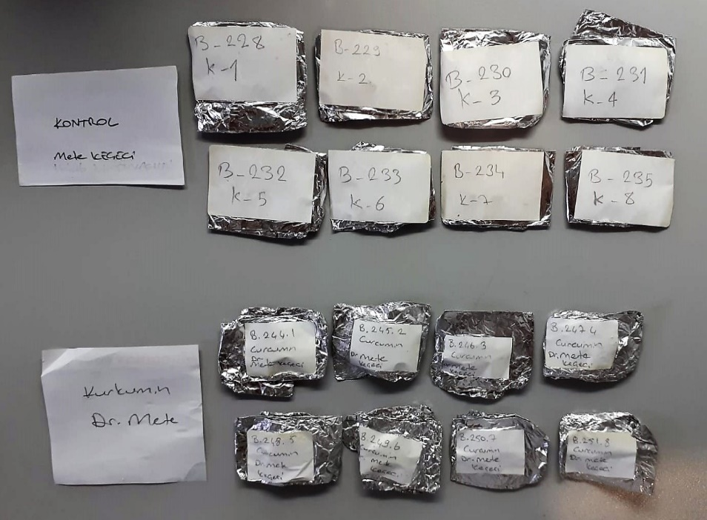
Kontrol-4 | 176.5 | 123.09
Kontrol-5 | 208.7 | 39.37
Kontrol-6 | 199 | 72.45
Kontrol-7 | 230.1 | 40.09
Kontrol-8 | 188.5 | 64.32
Kurkumin-1 | 199.5 | 42.54
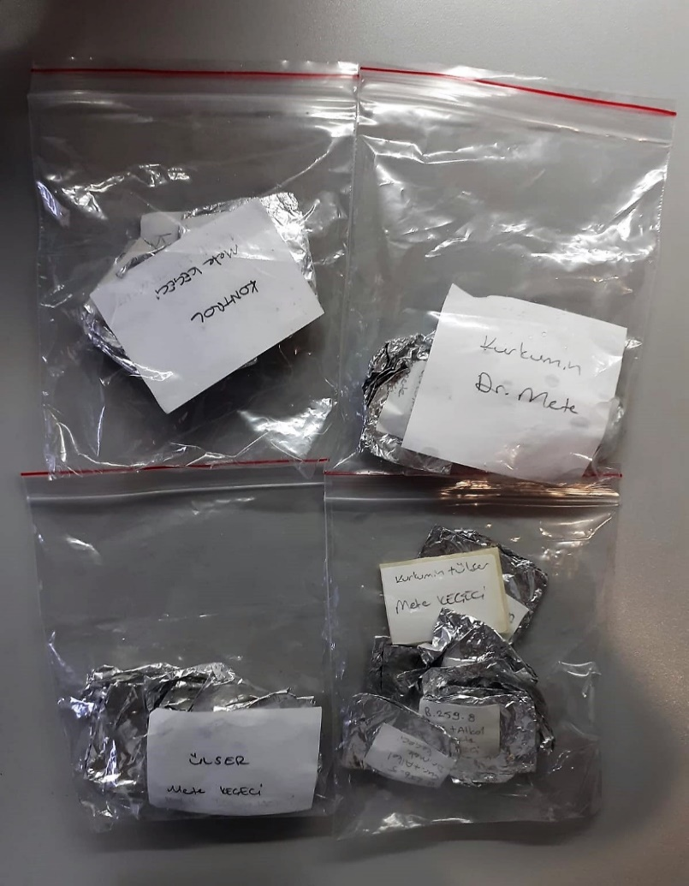
Kurkumin-2 | 153 | 62.94
Kurkumin-3 | 168.4 | 29.54
Kurkumin-4 | 177.7 | 41.14
Kurkumin-5 | 220.6 | 26.11
Kurkumin-6 | 157.6 | 32.47
Kurkumin-7 | 156.2 | 49.1
Kurkumin-8 | 195.5 | 13.25
Ülser-1 | 166.1 | 83.6
Ülser-2 | 179.3 | 53.56
Ülser-3 | 173.7 | 62.96
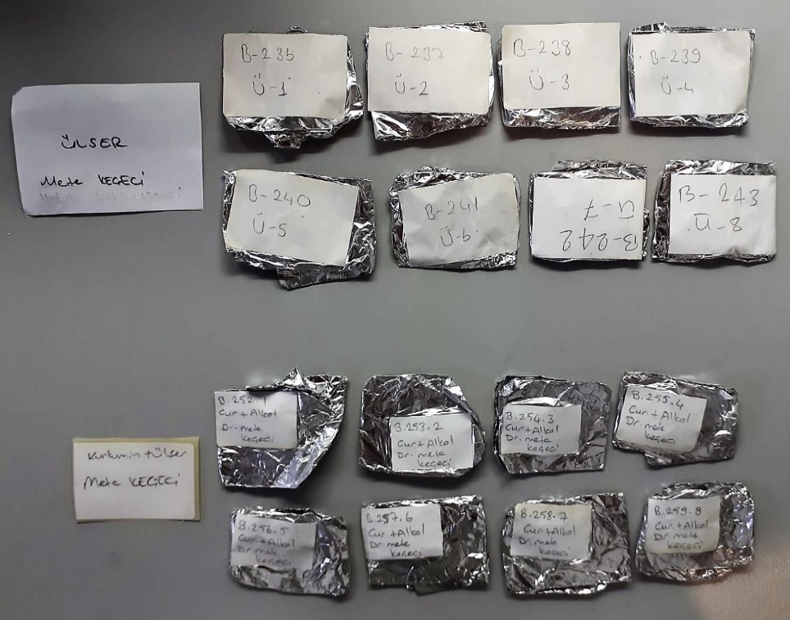
Ülser-4 | 187.7 | 476.4
Ülser-5 | 196.1 | 31.65
Ülser-6 | 199.2 | 28.46
Ülser-7 | 200 | 25.65
Ülser-8 | 232.6 | 35.94
Kurkumin+ Alkol-1 | 139.7 | 118.41
Kurkumin+ Alkol-2 | 188.9 | 37.57
Kurkumin+ Alkol-3 | 213 | 39.3
Kurkumin+ Alkol-4 | 200 | 59.76
Kurkumin+ Alkol-5 | 212.3 | 54.23
Kurkumin+ Alkol-6 | 211.1 | 52.64
Kurkumin+ Alkol-7 | 190.4 | 48.59
Kurkumin+ Alkol-8 | 189.1 | 30.72

Mete Hoca-MDA
MDA
2.481 | 100
1.673 | 50
0.994 | 25
0.513 | 12.5
0.288 | 6.25
0.122 | 3.125
0 | 0

 | absorbans | abs-blank | expected | result
std1 | 2.511 | 2.481 | 100 | 99.11157344
std2 | 1.703 | 1.673 | 50 | 52.40258016
std3 | 1.024 | 0.994 | 25 | 24.29762944
std4 | 0.543 | 0.513 | 12.5 | 10.54810976
std5 | 0.318 | 0.288 | 6.25 | 5.87012576
std6 | 0.152 | 0.122 | 3.125 | 3.13537536
blank | 0.03 | 0 | 0 | 1.5134

 |  |  |  |  | concentratıon (mmol/L)

Numune | absorbans | abs-blank | result
Kontrol-1 | 0.493 | 0.463 | 9.412
Kontrol-2 | 0.47 | 0.44 | 8.908
Kontrol-3 | 0.562 | 0.532 | 10.994
Kontrol-4 | 0.416 | 0.386 | 7.770
Kontrol-5 | 0.363 | 0.333 | 6.716
Kontrol-6 | 0.29 | 0.26 | 5.366
Kontrol-7 | 0.324 | 0.294 | 5.980
Kontrol-8 | 0.913 | 0.883 | 20.671
Kurkumin-1 | 0.32 | 0.29 | 5.907
Kurkumin-2 | 0.326 | 0.296 | 6.017
Kurkumin-3 | 0.557 | 0.527 | 10.876
Kurkumin-4 | 0.495 | 0.465 | 9.456
Kurkumin-5 | 0.39 | 0.36 | 7.245
Kurkumin-6 | 0.304 | 0.274 | 5.616
Kurkumin-7 | 0.352 | 0.322 | 6.505
Kurkumin-8 | 0.326 | 0.296 | 6.017
Ülser-1 | 1.101 | 1.071 | 26.973
Ülser-2 | 0.392 | 0.362 | 7.285
Ülser-3 | 0.703 | 0.673 | 14.555
Ülser-4 | 0.176 | 0.146 | 3.493
Ülser-5 | 0.194 | 0.164 | 3.770
Ülser-6 | 0.26 | 0.23 | 4.845
Ülser-7 | 0.341 | 0.311 | 6.297
Ülser-8 | 0.33 | 0.3 | 6.091
Kurkumin+ Alkol-1 | 0.527 | 0.497 | 10.179
Kurkumin+ Alkol-2 | 0.471 | 0.441 | 8.930
Kurkumin+ Alkol-3 | 0.603 | 0.573 | 11.984
Kurkumin+ Alkol-4 | 0.952 | 0.922 | 21.914
Kurkumin+ Alkol-5 | 0.427 | 0.397 | 7.997
Kurkumin+ Alkol-6 | 0.267 | 0.237 | 4.965
Kurkumin+ Alkol-7 | 0.445 | 0.415 | 8.373
Kurkumin+ Alkol-8 | 0.518 | 0.488 | 9.973

